Sheet1
论文：Towards a Smaller Student Capacity Dynamic Distillation for Efficient Image Retrieval
序号 | 施引论文 | 刊物名称 | 年份 | 期刊/会议等级 | 作者1：姓名/学校/学术头衔（国内外院士、Fellow） | 作者2：姓名/学校/学术头衔（国内外院士、Fellow） | 作者3：姓名/学校/学术头衔（国内外院士、Fellow） | 作者4：姓名/学校/学术头衔（国内外院士、Fellow） | 作者5：姓名/学校/学术头衔（国内外院士、Fellow） | 作者6：姓名/学校/学术头衔（国内外院士、Fellow） | 作者7：姓名/学校/学术头衔（国内外院士、Fellow） | 文论首页截图（高清图） | 论文引用出处截图（高清图） | 论文引用描述
1 | Pairwise difference relational distillation for object re-identification | PATTERN RECOGNITION | 2024 | JCR 一区 | 谢益,华南理工大学,长江学者特聘教授，国家杰出青年科学基金获得者，IEEE Fellow，IET Fellow，中国自动化学会会士，中国人工智能学会会士 | 吴汉霄，华侨大学。 | 林以恒，华南理工大学 | 朱建清，华侨大学，IEEE Fellow | 曾焕强,华侨大学 |  |  |  |  | 知识蒸馏（KD）[5–7]是一种高效的网络压缩技术，它将知识从复杂的教师网络转移到简单的学生网络，以提高学生网络的准确性。
2 | Distillation embedded absorbable pruning for fast object re-identification | PATTERN RECOGNITION | 2024 | JCR 一区 | 谢毅，华侨大学，教授。 | 吴汉霄，华侨大学。 | 朱建清，华侨大学。 | 曾焕强,华侨大学, 华侨大学特聘教授，博士生导师，福建省闽江学者讲座教授，福建省高校领军人才，厦门市拔尖人才，中国自动化学会过程控制专业委员会委员，中国化工学会化工过程强化专业委员会委员 |  |  |  |  |  | 最近的KD研究[4,5]发现，深度网络在早期阶段就建立了其关键连接。这解释了为什么KD在训练未训练的学生网络时效果更好，因为它们比训练过的学生网络更有潜力在早期阶段建立关键连接。
3 | Hierarchical damage correlations for old photo restoration | INFORMATION FUSION | 2024 | JCR 一区 | 蔡伟伟，华南理工大学 | 徐雪妙，华南理工大学。 | 徐佳佳,华南理工大学, 华南理工大学教授、博士生导师，国家优秀青年科学基金获得者、广东省珠江学者特聘教授。 | 张华栋，华南理工大学。 | 杨浩鑫，华南理工大学。 | Zhang Kun, Carnegie Mellon University | He Shengfeng, Singapore Management University,
4 | Expanding and Refining Hybrid Compressors for Efficient Object Re-Identification | IEEE TRANSACTIONS ON IMAGE PROCESSING | 2024 | JCR 一区 | 谢艺，华侨大学。 | 吴汉霄，华侨大学。 | 朱建清，华侨大学机电及自动化学院院长、教授、博士生导师，福建省高校领军人才，福建省智能制造行业技术开发基地主任，福建省智能制造重大科技创新平台负责人，福建省“机器视觉与智能制造”重点实验室主任，福建省高校重点实验室主任，中国机械工程学会高级会员，中国微米纳米技术学会高级会员，IEEE Fellow，IET Fellow。 | 曾焕强,华侨大学 | Zhang Jing, University of Sydney |  |  |  |  | 有许多基于KD的高效对象重识别方法[7]、[33]、[34]、[35]。
5 | A Benchmark for Vehicle Re-Identification in Mixed Visible and Infrared Domains | IEEE SIGNAL PROCESSING LETTERS | 2024 | JCR 二区 | 赵倩倩，华侨大学。 | 詹思敏，华侨大学。 | 程睿,广州航海学院 | 朱建清，华侨大学。 | 曾焕强，华侨大学。 |  |  |  |  | 车辆重识别以及人员重识别[1]、[2]、[3]、[4]、[5]、[6]、[7]是图像分析研究领域的热门话题。
6 | CIRI: Curricular Inactivation for Residue-aware One-shot Video Inpainting | 2023 IEEE/CVF INTERNATIONAL CONFERENCE ON COMPUTER VISION (ICCV 2023) | 2024 | JCR 四区 | 郑伟英，华南理工大学 | 徐成,华南理工大学, 华南理工大学教授、博士生导师，国家杰出青年基金获得者、国家“万人计划”科技创新领军人才、教育部长江学者特聘教授，2017 年当选为英国皇家化学会会士，2018 年获聘广东省珠江学者讲座教授，2019 年入选科睿唯安全球高被引科学家名单，2021 年当选欧洲科学院院士。 | 徐雪妙,华南理工大学,华南理工大学教授，博士生导师，国家杰出青年科学基金获得者，IEEE Fellow。 | 刘文玺，福州大学 | He Shengfeng, Singapore Management University, dean of the School of Economics and Finance, Singapore Management University. |  |  | 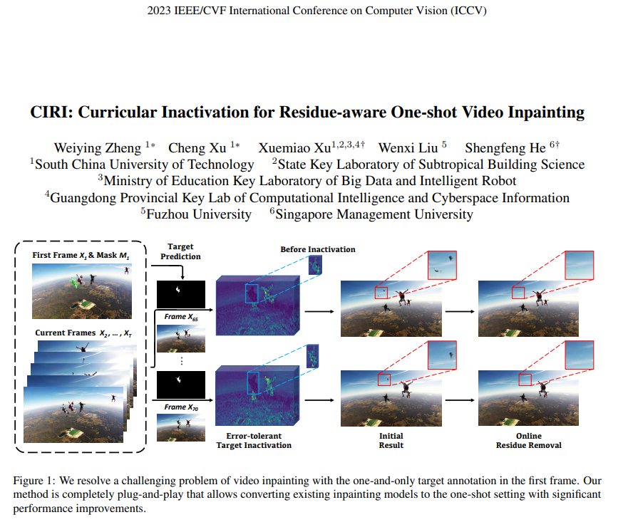 | 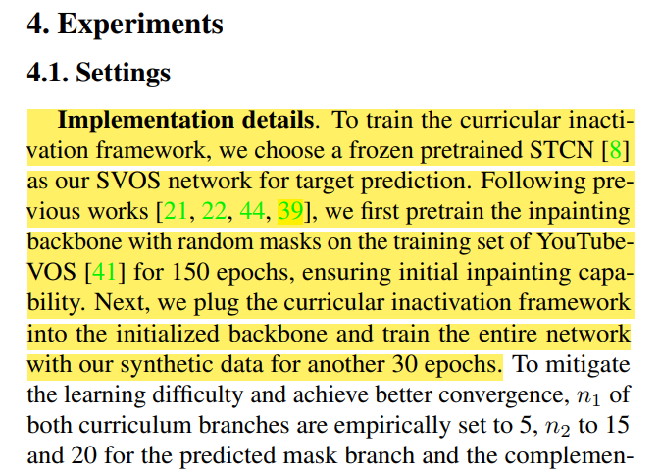 | 为了训练课程不激活框架，我们选择一个冻结的预训练STCN[8]作为我们的目标预测SVOS网络。遵循之前的工作[21, 22, 44, 39]，我们首先在YouTubeVOS[41]的训练集上用随机掩码预训练修复骨干150个周期，确保初始修复能力。接下来，我们将课程不激活框架插入初始化的骨干中，并用我们的合成数据再训练整个网络30个周期。

